Prilog 1.
Prilog 1.

DOBAVA I MONTAŽA SUNČANIH JEDARA NA GRADSKIM PLAŽAMA
Lokacija 1.
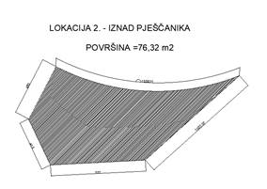
Lokacija 2.
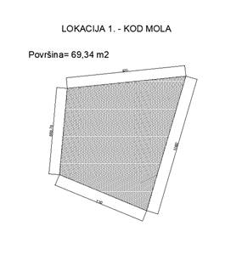
Lokacija 3.
P = 45,7 m2

